X2 Combo
SPEC version V2.0 |  | 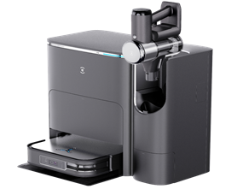 |  |  | 点击这里返回主页
Project | Project name | Magellan Combo | Magellan Combo high configuration | 手持集尘器参数
 | SPEC category | America Combo Magellan Standard configuration | America Magellan Combo high configuration | 序号 | 机器参数 | 数值
Listing information | BOM ID | 110-2307-0201 | 110-2307-0204 | 1 | 尘袋使用天数 | 60天
 | EAN/UPC/JAN | 850058335049 | 850058335056 | 2 | 手持吸尘器噪音（全档位） | 78分贝
 | Region | AMR | AMR | 3 | HEPA捕获微尘大小 | 0.3微米
 | Country/District | America | America | 4 | 地刷毛发防缠绕 | 99%
 | CMF | Black + Silver | Black + Silver | 5 | 手持吸尘器重量 | 1.2kg
 | Series model | DEX86 | DEX86 | 6 | 手持吸尘器最高续航 | 60min
 | Marketing name | DEEBOT X2 COMBO | DEEBOT X2 COMBO COMPLETE | 7 | 手持吸尘器电池容量 | 4000mAh
 | Launch date | refer to NPI file | refer to NPI file | 8 | 手持吸尘器充电时间 | 5h
 | Brand | Ecovacs | Ecovacs | 9 | HEPA捕获微尘的概率 | 99.97%
 | Product ID | ZJ2307 | ZJ2307 | 10 | 手持吸尘器吸力（W） | MAX-60W
 | Manufacture | Ecovacs | Ecovacs | 11 | 手持吸尘器吸力（Pa） | 静音档：8KPa 超强档：17KPa
Navigation mode | Navigation Type | Semi Solid State LiDAR | Semi Solid State LiDAR
 | Obstacle Avoidance | RGBD | RGBD
 | Processing chip | Horizon X3 | Horizon X3
Voice control | Integrated voice control(YIKO) | YIKO 2.0 | YIKO 2.0
DEEBOT Function | Cleaning mode | Vacuum-Only/Mopping/Vacuum & Mop mode/Mop after Vacuum | Vacuum-Only/Mopping/Vacuum & Mop mode/Mop after Vacuum
 | Mop moisture adjustment | 3 | 3
 | Dust box capacity(L) | 0.42 | 0.42
 | Dust Box filter | Filter Net + High Efficiency Filter | Filter Net + High Efficiency Filter
 | Washable filter（Y/N） | Y | Y
 | filter level | E11 | E11
 | Main brush type | floating main brush | floating main brush
 | Main brush material | Rubber Main Brush | Rubber Main Brush
 | Cleaning method for mop | Energy-saving wash/hot-water wash/deep cleaning | Energy-saving wash/hot-water wash/deep cleaning
 | Tangle detection （Y/N） | Y | Y
 | Ultrasonic carpet detection（Y/N) | Y | Y
 | pressure boost（Y/N) | Y | Y
 | water tank capacity（ml） | 180 | 180
 | auto refill(station to deebot) | Y | Y
 | mop diameter(mm) | 130 | 130
 | Mop water content adjustment (come out of the base station） | N | N
 | Barrier crossing ability (mm)（with mop） | 22 | 22
 | antomatic mop lifting (mm) | 15 | 15
Station Function | auto dust collection | Y | Y
 | Dust colletion duration | 5+2+5(s) | 5+2+5(s)
 | vacuum level（Pa） | 27k | 27k
 | dust bag detection（Y/N） | Y | Y
 | dust bag capacity（L） | 3 | 3
 | automatic mop cleaning | Y | Y
 | warm water mop cleaning（Y/N） | Y(60°C) | Y(60°C)
 | clean water tank capacity（L） | 4 | 4
 | dirty water tank capacity（L） | 3.5 | 3.5
 | Noise of mop washing（dBA) | 62.5 | 62.5
 | Mopping area based on water tank capacity（m²） | 400 | 400
 | low water level alert（Y/N） | Y | Y
 | hot air dry | Y | Y
 | hot air drying duration | 2h( default)/3h/4h | 2h( default)/3h/4h
 | Detachable cleaning tank（Y/N） | Y | Y
Deebot SPEC | vacuum level（MAX） | 8700 | 8700
 | noise-standard mode -sweep （dBA) | 64.9 | 64.9
 | noise-standard mode-sweep&mop （dBA) | 65.5 | 65.5
 | dust collection noise（dBA) | 82 | 82
 | Battery type | Li-ion | Li-ion
 | Battery capacity（mAh） | 6400 | 6400
 | Number of cells | 1 | 1
 | charging time(H) | 5.5h | 5.5h
 | working time on hard floor-silent mode（sweep）(min) | 212min，435㎡ | 212min，435㎡
 | working time on hard floor-standard mode（sweep）(min) | 186min，272㎡ | 186min，272㎡
 | working time on hard floor-silent mode（sweep&mop）(min) | 161min，242㎡ | 161min，242㎡
 | working time on hard floor-standard mode（sweep&mop）(min) | 143min，202㎡ | 143min，202㎡
 | DEEBOT rated power(W) | 45W | 45W
 | DEEBOT working voltage（V） | 14.4V | 14.4V
 | DEEBOT Rated Input | 20V 2A | 20V 2A
 | Station Rated Input | 110-120V ～ 50-60Hz | 110-120V ～ 50-60Hz
 | Station Rated Onput | 20V 2A | 20V 2A
 | station rated power (W) | 7A/12A（Emptying/Hot water washing） | 7A/12A（Emptying/Hot water washing）
Packaing | Deebot dimension (depth/wide/height mm) | 353*313*95 | 353*313*95
 | station dimension(depth/wide/height mm) | 554*443*527.5 | 554*443*527.5
 | DEEBOT net weight (KG) | ≈5kg | ≈5kg
 | station net weight(KG) | ≈13.8kg | ≈13.8kg
 | Gross weight(KG) | 24.4kg | 26.57kg
 | Outer carton dimension(mm) | 632*488*610 | 632*488*730
 | BOX(Master Carton/Gift Box) | Gift Box | Gift Box
Vacuum Cleaner SPEC | Suction power (W ≈ AW) | 15-60 | 15-60
 | Cleaning mode | Silent/Max(default) | Silent/Max(default)
 | Endurance time (min) | 60-15 | 60-15
 | Charging duration (hours) | 4～5 | 4～5
 | Noise (dBA) | ≤78 | ≤78
 | Dust cylinder space (L) | 0.3 | 0.3
 | Host weight (kg) | 1.2 | 1.2
 | LED screen content | Warning prompt light Battery indicator light | Warning prompt light Battery indicator light
 | Filtering effect | 99.97% | 99.97%
 | Battery detachable | N | N
 | Battery capacity | 4000mAH | 4000mAH
Contents | Robot | 1 | 1
 | OMNI station/AES station/ACS station/Charging dock | OMNI | OMNI
 | Vacuum cleaner | 1 | 1
 | Vacuum brush head | 3 (Mini Power Brush、Flat Brush、Crevice Tool) | 3 (Mini Power Brush、Flat Brush、Crevice Tool)
 | Power Brush Kit | 0 | 3 (ZeroTangle Power Brush、Extension Hose、Holder)
 | Power cord | 1 | 1
 | User Manual | 1 | 1
 | Quick guide | 1 | 1
 | Mopping pad plate | 1 pair | 1 pair
 | Mopping pad | 1 pair | 1 pair
 | Side brush | 1 | 1
 | Main brush | Rubber Main Brush*2 | Rubber Main Brush*2
 | Filter/Antibacterial Filter | Filter*1 | Filter*1
 | Dust Bag/Antibacterial Dust Bag | Dust Bag*4 | Dust Bag*4
 | DEEBOT cleaning solution/DEEBOT antibacterial cleaning solution | 0 | 0
 | Multi-function cleaning tool | 0 | 0
 | cleaning brush | 0 | 0
 | Ag+ module | 0 | 0

W2 Pro OMNI
项目 |  | 市场名 | W2 PRO OMNI | Item |  | Market Name | W2 PRO OMNI | 返回主页
产品信息 |  | 产品系列型号 | WG851-11EB | Basic Info |  | Product Serie NO. | WG851-11EB
 |  | 产品认证型号 | WG851-11 |  |  | Product Certificate NO. | WG851-11
 |  | SAP ID | 111-2365-0004 |  |  | SAP ID | 111-2365-0004
 |  | EAN/UPC | TBD |  |  | EAN/UPC | TBD
 |  | 物料描述 | W2基站版升级插电 美国 |  |  | BOM Description | W2基站版升级插电 美国
 |  | 上市国家 | 美国，加拿大 |  |  | Launch Area | US,CA
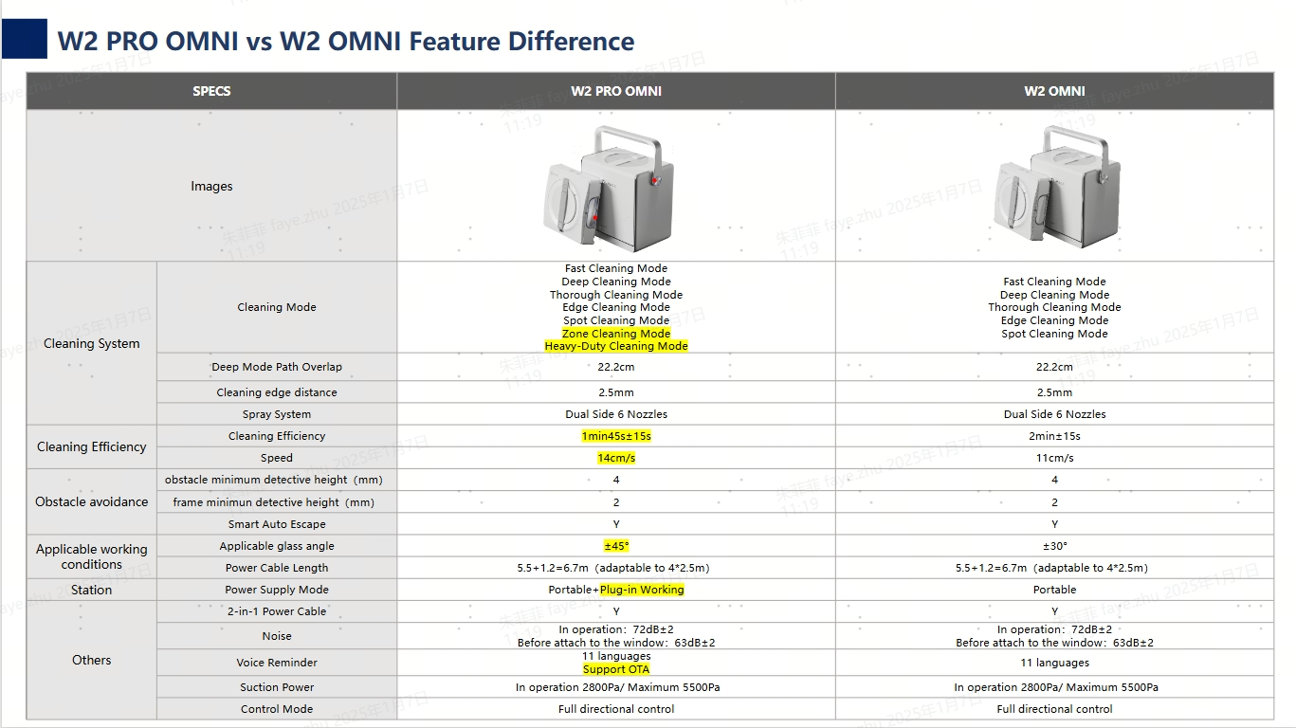
 |  | 上市渠道 | 美国，加拿大 |  |  | Launch Channel | all channels
窗宝 | 清洁 | 自动喷水 (Y/N) | Y | WINBOT | Cleaning System | Auto Spray (Y/N) | Y
 |  | APP操控手动喷水 | Y |  |  | Manual Spray (on APP) | Y
 |  | 喷水方式 | 塑料小孔喷水 |  |  | Number of Spray Nozzles | with plastic nozzles
 |  | 喷水口数量 | 6 |  |  | Method of Spray | 6
 |  | 喷水宽度 | 上端超出≤1cm |  |  | Spray Width | Beyond the edge ≤1cm
 |  | 前方喷水距离长度 | ≤30cm |  |  | Spray Length (front) | ≤30cm
 |  | 喷水均匀性-喷水方差 | ≤0.5 |  |  | Spray Uniformity (variance） | ≤0.5
 |  | 喷水覆盖率 | ≥70% |  |  | Ratio of Spray Coverage | ≥70%
 |  | 喷水量自动调节 (Y/N) | Y |  |  | Self-adaptive Spray Volume (Y/N) | Y
 |  | 低水位检测 (Y/N) | Y |  |  | Water Tank Empty Reminding (Y/N) | Y
 |  | 边框距离检测 (Y/N) | Y |  |  | Frame Distance Detection (Y/N) | Y
 |  | 水箱容量（ml） | 60±5 |  |  | Water Tank Capacity（ml） | 60±5
 |  | 水箱可持续喷水面积（快速模式）（㎡） | 40±3 |  |  | Max Accumulated Spray Area of Water Tank（Fast Mode, ㎡） | 40±3
 |  | 擦窗布材质 | 超细纤维（正/反） |  |  | Material of Wiping Pad | Micorfiber（both sides）
 |  | 抹布绒长 | 3mm |  |  | Thickness of Wiping Pad (mm) | 3mm
 |  | 擦窗布容水率（%） | 400% |  |  | Water Absorption Capacity of Wiping Pad（%） | 400%
 |  | 擦窗布尺寸 (长x宽mm) | 260*251 |  |  | Dimension of Wiping Pad (LengthxWidth mm) | 260*251
 | 运动 | 分体驱动技术 (Y/N) | N |  | Climbing System | Split Drive Tech (Y/N) | N
 |  | 智能攀岩系统 | Y |  |  | Intelligent Climbing System | Y
 |  | 风机类型 | 无刷电机 |  |  | Typle of Blower Fan | Brushless Motor
 |  | 运行真空度（Pa） | 2800 Pa |  |  | Suction Power while moving（Pa） | 2800 Pa
 |  | 最大真空度（风机）（Pa） | 5500±500 |  |  | Max. Suction Power（Pa） | 5500±500
 |  | 默认模式清洁效率 (1X1㎡) | 1min45s±15s（快速模式） |  |  | Cleaning Efficiency in Default Mode (1X1㎡) | 1min45s±15s（Fast Mode）
 | 智能 | 路径规划技术 | WIN-SLAM 4.0 |  | Intelligence | Path Planning Tech | WIN-SLAM 4.0
 |  | 多种清洁模式 | 快速、深度、精细、沿边、定点 分区、重灰高效 |  |  | Cleaning Mode | Fast Cleaning Mode Deep Cleaning Mode Thorough Cleaning Mode Edge Cleaning Mode Spot Cleaning Mode Zone Cleaning Mode Heavy-Duty Cleaning Mode
 |  | 工作完成自动回到起点(Y/N) | Y |  |  | Return to Initial Spot(Y/N) | Y
 |  | 障碍物最低探测高度（mm） | 4 |  |  | Min. Detectable Height of Obstacle（mm） | 4 mm
 |  | 边框最低探测高度（mm） | 2 |  |  | Min. Detectable Height of Frame（mm） | 2 mm
 |  | 边框探测系统 (Y/N) | Y |  |  | Frame Detection (Y/N) | Y
 |  | 暂停续擦(Y/N) | Y |  |  | Breakpoint Continuation (Y/N) | Y
 |  | APP操控 | Y |  |  | APP Control | Y
 |  | 遥控模式 | 全向遥控 |  |  | Manual Control (on APP) | Omnidirectional remote control
 | 环境适应性 | 最小适用玻璃尺寸（cm） | 30*40 |  | Applicable Working Conditions | Min. Window Size (cm) | 30*40
 |  | 最小适用玻璃厚度（mm） | 3mm |  |  | Min. Glass Thickness (mm) | 3mm
 |  | 使用玻璃角度（与垂直面夹角） | ±45° |  |  | Applicable glass angle (angle with the vertical plane) | ±45°
 |  | 适用表面类型 | 所有类型平面玻璃 |  |  | Applicable Window Type | all types of flat windows
 |  | 使用窗框类型 | 有边框 & 无边框 |  |  | Applicable Frame Type | with Frame & Frameless
 | 其他 | 窗宝尺寸 (mm, L*W*H) | 271*271*77.5 |  | Dimension | Dimension of WINBOT(mm, L*W*H) | 271*271*77
 |  | 窗宝重量 (kg) | 1.6±0.1 | Station |  | Weight of WINBOT (kg) | 1.6±0.1
基站 | 收放线 | 一键自动收线(Y/N) | Y |  | Auto Taking-up | Auto Take-up Rope (Y/N) | Y
 |  | 收线速度控制(Y/N) | Y |  |  | Speed Control of Take-up (Y/N) | Y
 |  | 收线负载检测(Y/N) | Y |  |  | Load Detection of Take-up (Y/N) | Y
 |  | 复合线（电源线与安全绳复合） (Y/N) | Y |  |  | Compound Cable (Y/N) | Y
 |  | 电源线有效长度-DC电源线(m) | 5.5 |  |  | Length of DC cord (m) | 5.5
 |  | 低阻力随动放线(Y/N) | Y |  |  | Auto releasing cord with low resistance(Y/N) | Y
 |  | 卷线器放线安全锁(Y/N) | Y |  |  | Safety lock for releasing cord (Y/N) | Y
 | 安全防护 | 低电保护 (Y/N) | Y |  | Protection System | Power-off Protection (Y/N) | Y
 |  | 低电保护时长 (min) | 30 |  |  | Power-off Protection Duration (min) | 30
 |  | 低电自动返回 (Y/N) | Y |  |  | Auto return in low battery status (Y/N) | Y
 |  | 低电自动收线 (Y/N) | Y |  |  | Auto take-up in low battery status (Y/N) | Y
 |  | 配重防坠(Y/N) | Y |  |  | Extra Weight for Protection (Y/N) | Y
 |  | 基站配重质量（kg） | 5.5±0.2 |  |  | Weight of Station（kg） | 5.5±0.2
 |  | 真空吸盘(Y/N) | Y |  |  | Suction Cup (Y/N) | Y
 |  | 吸盘自动控制(Y/N) | Y （机械式自动控制） |  |  | El control of Suction Cup(Y/N) | Y （Mechanical auto control）
 |  | 吸盘最大有效吸附力（N） | ≥800N |  |  | Max. Adsorption Power（N） | ≥800N
 | 供电 | 支持供电工作模式 | 免插电/插电 |  | Power Supply | Powering Mode | Battery-powered operation Plugged-in operation
 |  | 电池规格 (Type, mAh) | Lithium 4500mah |  |  | Battteries Capacity (Type, mAh) | Lithium 4500mah
 |  | 电池标称电压(V) | 24 |  |  | Battery Nominal Voltage (V) | 24
 |  | 电池能量（Wh） | 98.55Wh |  |  | Battteries Capacity（Wh） | 98.55Wh
 |  | 电池数量（个） | 12 |  |  | Number of Batteries | 12
 |  | 电池重量 (g) | 约1330 |  |  | Weight of Batteries (g) | ca. 1330
 |  | 额定功率(W) | 126W |  |  | Rated Power (W) | 126W
 |  | 额定电压 (V) | 24V |  |  | Rated Voltage (V) | 24V
 |  | 充电时长-0到满 (H)（待机状态充电） | ≤3h |  |  | Charging Time (H) | ≤3h
 |  | 电池满电续航时间 (min) | 110min±10% |  |  | Battery Life (min) | 110min±10%
 |  | 电池满电续航面积-快速模式（㎡） | 约55 |  |  | One-time Working Area in Fast Cleaning Mode（㎡） | ca. 55㎡
 |  | 电池满电续航面积-深度模式（㎡） | 约22 |  |  | One-time Working Area in Deep Cleaning Mode（㎡） | ca. 22㎡
 | 其它 | 多功能操作面板(Y/N) | Y |  | Others | Control Panel (Y/N) | Y
 |  | 一键开关机(Y/N) | Y |  |  | One-key Switch on & off (Y/N) | Y
 |  | 一键返回原点(Y/N) | Y |  |  | One-key Return (Y/N) | Y
 |  | 语音提醒 (Y/N) | Y |  |  | Voice Reminder (Y/N) | Y
 |  | 支持OTA升级 (Y/N) | Y |  |  | Support OTA Upgrade (Y/N) | Y
 |  | 适配器型号 | TBD |  |  | Adapter Model NO. | TBD
 |  | 适配器输入参数 | 230V-50Hz 2.0A |  |  | Adapter Input Parameter | 230V-50Hz 2.0A
 |  | 适配器输出参数 | 24V/4A |  |  | Adapter Output Parameter | 24V/4A
 |  | 适配器电源线长度-AC电源线(m) | 1.8 |  |  | Length of AC cord (m) | 1.8
 |  | 备用安全绳长度 (m) | 1 |  |  | Length of Backup Safety Rope (m) | 1
 |  | 清洁剂容量 (ml) | 无，仅放空瓶 |  |  | Capacity of Cleaning Solution (ml) | Empty Bottle
 |  | 加液嘴(Y/N) | Y |  |  | Filling Nozzle (Y/N) | Y
 |  | 基站尺寸(mm, L*W*H) | 312*215*327 |  |  | Station Dimension(mm, L*W*H) | 312*215*327
SKU包装内容物 |  | 窗宝 | 1 | Inbox items |  | WINBOT | 1
 |  | 基站 | 1 |  |  | Station | 1
 |  | 遥控器 | NA |  |  | Controller | NA
 |  | 适配器 | NA |  |  | Adapter | NA
 |  | 电源线延长线 | NA |  |  | Extension Cable | NA
 |  | 安全绳 | 1 |  |  | Safety Rope | 1
 |  | 安全锁扣 | 1 |  |  | Carabiner | 1
 |  | 擦窗布数量 | 2 |  |  | Number of Wiping Pad | 2
 |  | 清洁液 | 1（空瓶，不填充清洁液） |  |  | Cleaning Solution | 1（Empty Bottle）
 |  | 量杯 | 0 |  |  | Measurement cup | 0
 |  | 说明书 | 1 |  |  | User Manual | 1
SKU包装信息 |  | 外包装净重 (Kg) | 7.2 | Packaging Info |  | Net Weight (Kg) | 7.2
 |  | 外包装毛重 (Kg) | 8.5 |  |  | Gross Weight (Kg) | 8.5
 |  | 外包装尺寸 (mm, L*W*H) | 380*297*406 |  |  | Dimension of Packaging (mm, L*W*H) | 380*297*406

T20 OMNI
 |  | 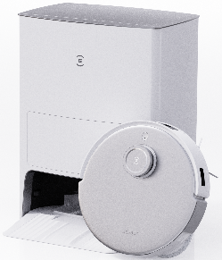
 | Color | White
 | Series model | DLX23
 | Marketing name | DEEBOT T20 OMNI | 点击这里返回主页
 | Launch date | refer to NPI file
 | Brand | Ecovacs
 | Project ID | ZJ2230+CH2232
 | Manufacture | Ecovacs
Navigation | Navigation Type | TrueMapping 2.0
 | Obstacle Avoidance | TrueDetect 3D
Voice control | Integrated voice control(YIKO) | Y
Cleaning function | Cleaning mode | Auto, custom, area, home
 | Ultrasonic carpet detection（Y/N) | Y
 | Main brush pressure boost（Y/N) | Y
 | vacuum level（MAX） | 6000pa
 | Hard floor line CE
 | Dust box capacity(L) | 0.3
 | Dust Box filter | Filter Net + High Efficiency Filter
 | Washable filter（Y/N） | Y
 | filter level | E11
 | Main brush type | floating main brush
 | Main brush material | All-rubber brush
 | Tangle detection （Y/N） | Y
Mopping Function | Cleaning mode | sweep and mop
 | Mop water content adjustment (come out of the base station） | 3 level
 | water tank capacity（ml） | /
 | auto refill(station to deebot) | /
 | antomatic mop lifting （Y/N） | Y
 | mopping pad plate lifting height(mm) | 9
 | Barrier crossing ability (mm)（with mop） | 20/20
 | mop dimension(cm²) | 123
Station | automatic mop cleaning | Y
 | clean water tank capacity（L） | 4
 | dirty water tank capacity（L） | 4
 | Noise of mop washing（dBA) | 67
 | Mopping area based on water tank capacity（m²） | 400
 | low water level alert（Y/N） | Y
 | warm water mop cleaning（Y/N） | Y
 | hot air dry | Y, 2h default
 | auto dust collection | Y
 | Dust colletion duration | 10s
 | dust collection noise dB(A) | ≤81
 | vacuum level（Pa） | 28K
 | dust bag detection（Y/N） | Y
 | dust bag capacity（L） | 3
DEEBOT SPEC | Deebot dimension (mm) | 362*362*103.5mm
 | noise-standard mode dB(A) | ≤67（sweep） ≤69（sweep&mop）
 | Barrier crossing ability(mm) | 20/20
 | Battery type | Li-ion
 | Battery capacity（mAh） | 5200mAh
 | Number of cells | 8
 | working time on hard floor-silent mode（sweep）(min) | 260
 | working time on hard floor-standard mode（sweep）(min) | 190
 | working time on hard floor-silent mode（sweep&mop）(min) | 220
 | working time on hard floor-standard mode（sweep&mop）(min) | 170
 | charging time(H) | 6.5
 | DEEBOT rated power(W) | 45
 | DEEBOT working voltage（V） | 14.8
Station Spec | station dimension(wide/depth/height mm) | 448x430x578 mm
 | station rated power (W) | 11.4A（hot water mop washing）/6.9A (emptying)
 | rated working voltage（V） | AC: 110-120V 50-60Hz
 | rated output | 20 V ==2 A
Packaing&Accessories | Net weight(KG) | 18.4
 | DEEBOT net weight (KG) | 4.4
 | station net weight(KG) | 14
 | Gross weight(KG) | 24.2
 | Outer carton dimension(mm) | 533*486*642
 | INBOX | （Antibacterial Filter *1 in）DEEBOT*1 (Antibacterial Dust Bag *1 in） OMNI station*1 mopping pad plate *1 couple mopping pad *1 couple power cord*1 side brush*1 couple User Manual*1 Quick guide*1 Cleaning brush*1 Multi-function cleaning tool*1

N8&N8 PRO&T9
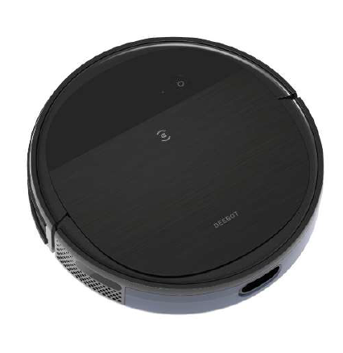
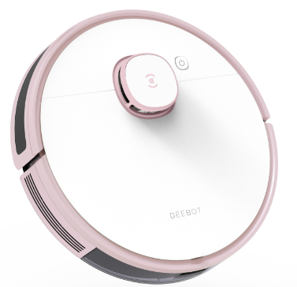
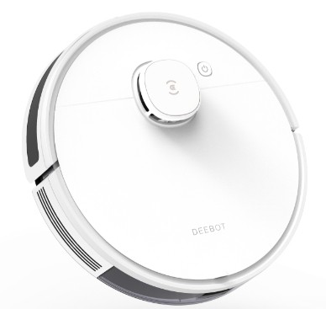
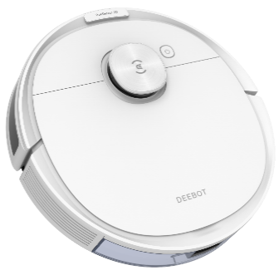
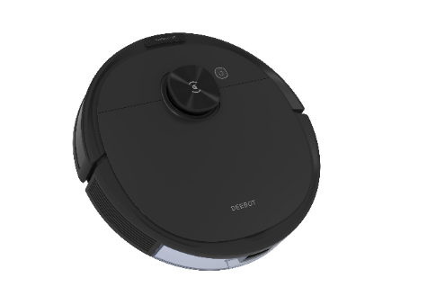

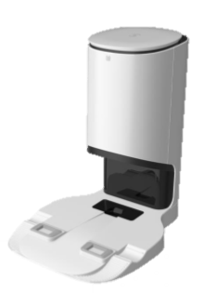
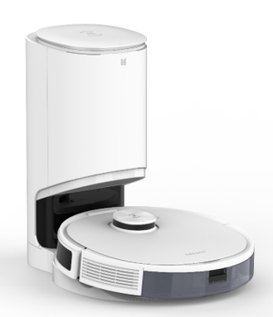
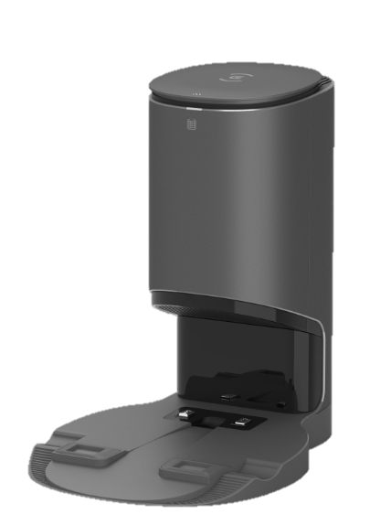
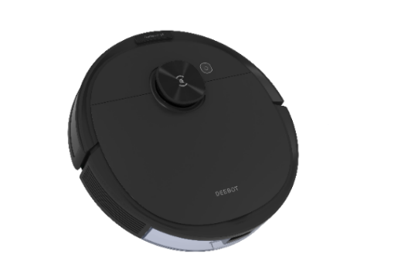
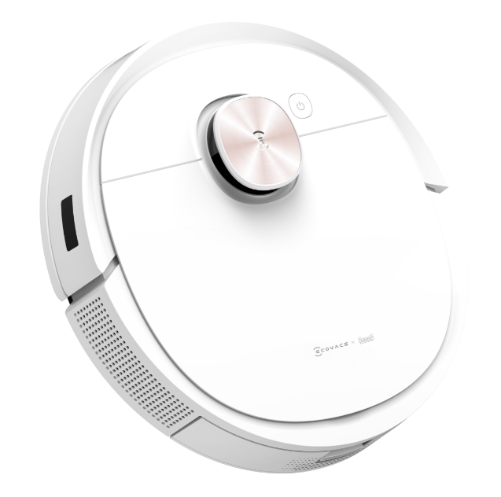
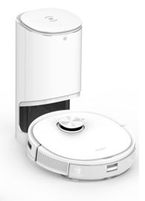
 | Product Spec
Listing information | SKU | 110-2009-0101 | 110-2008-0103 | 110-2008-0901 | 110-2008-0902 | 110-2029-0001 | 110-2029-0002 | 110-2029-0701 | 110-2010-0301 | 110-2010-1001
 | Model No. | DLN12-31EB | DLN11-12EB | DLN11-31EB | DLN11-32EB | DLN26-11EB | DLN26-12EB | DLN26-22EB | DLX13-45EB | DLX13-55EB
 | color | white | black | white+white | black+grey | white+white | black+grey | black | white | white
 | Model Series No. | DLN12 | DLN11 | DLN11 | DLN11 | DLN26 | DLN26 | DLN26 | DLX13 | DLX13
 | Marketing Name | DEEBOT N7 | DEEBOT N8 PRO | DEEBOT N8 PRO+ | DEEBOT N8 PRO+ | N8+ | N8+ | N8 | DEEBOT T9 | DEEBOT T9+
 | Brand(Yeedi,Ecovacs,ODM） | Ecovacs | Ecovacs | Ecovacs | Ecovacs | Ecovacs | Ecovacs | Ecovacs | Ecovacs | Ecovacs
 | Project ID | ZJ2009 | ZJ2008 | ZJ2008 | ZJ2008 | ZJ2029 | ZJ2029 | ZJ2029 | ZJ2010 | ZJ2010
 | Country and territories | NA | NA | NA | NA | NA(B) | NA(B) | NA | NA | NA
 | Area(five area) | NA | NA | NA | NA | NA(B) | NA(B) | NA | NA | NA
 | Manufacturer | Ecovacs | Ecovacs | Ecovacs | Ecovacs |  |  |  | ECOVACS | ECOVACS
 | Sales code | B | B | B | B | B | B | B | B | B
 | Configuration code | 3 | 1 | 3 | 3 | 1 | 1 | 2 | 4 | 5
 | CMF code | 1 | 2 | 1 | 2 | 1 | 2 | 2 | 5 | 5
 | Spare code | E | E | E | E | E | E | E | E | E
 | EAN/UPC | 850016242396 | 850016242563 | 850016242594 | 850016242600 | 850016242525 | 850016242549 | 850016242587 | 850016242402 | 850016242426
Navigation mode | Navigation Type（DToF/LDS/vslam/Smart Move,/Random） | LDS | dToF | dToF | dToF | dToF | dToF | dToF | dToF | dToF
 | Type of avoid obstacle(AI/TrueDetect 3D) | Mechanical impact plate | 3D structured light | 3D structured light | 3D structured light | Mechanical impact plate | Mechanical impact plate | Mechanical impact plate | 3D structured light | 3D structured light
 | Processing chip | Cortex-A7 | Cortex-A35 | Cortex-A35 | Cortex-A35 | Cortex-A35 | Cortex-A35 | Cortex-A35 | Cortex-A35 | Cortex-A35
Cleaning function | Cleaning Mode(Auto, Spot, Edge) | Auto,Area,custom | Auto,Area,custom | Auto,Area,custom | Auto,Area,custom | Auto,Area,custom | Auto,Area,custom | Auto,Area,custom | Auto,Area,custom | Auto,Area,custom
 | Vacuum Components | Main Brush | Main Brush | Main Brush | Main Brush | Main Brush | Main Brush | Main Brush | Main Brush | Main Brush
 | Carpet Detection（Y/N) | Y | Y | Y | Y | Y | Y | Y | Y | Y
 | Auto-Boost Suction（Y/N) | N | N | N | N | N | N | N | N | N
 | Vacuum Power Adjustment（None、Auto、Manual） | Auto,Manual | Auto/Manual | Auto/Manual | Auto/Manual | Auto/Manual | Auto/Manual | Auto/Manual | Auto/Manual | Auto/Manual
 | Vacuum Power | / | / | / | / | / | / | / | Normal：700pa Max：1500pa super max：2800pa | Normal：700pa Max：1500pa super max：2800pa
 | Fan Vacuum Power | 2300 | 2600 | 2600 | 2600 | 2300 | 2300 | 2300 | 3000 | 3000
 | floor CE | Normal：90%； Max：92% | Normal：87%； Max：92% | Normal：87%； Max：92% | Normal：87%； Max：92% | Normal：87%； Max：92% | Normal：87%； Max：92% | Normal：87%； Max：92% | Normal：90%； Max：93% | Normal：90%； Max：93%
 | Carpet CE | high：30% | 29% | 29% | 29% | 29% | 29% | 29% | 32% | 32%
 | Dust Bin Capacity （ml） | 0.43 | 0.42 | 0.42 | 0.42 | 0.42 | 0.42 | 0.42 | 0.42 | 0.42
 | Dust Bin Filter | Filter Net + Sponge + High Efficiency Filter | Filter Net + Sponge + High Efficiency Filter | Filter Net + Sponge + High Efficiency Filter | Filter Net + Sponge + High Efficiency Filter | Filter Net + Sponge + High Efficiency Filter | Filter Net + Sponge + High Efficiency Filter | Filter Net + Sponge + High Efficiency Filter | Filter Net + Sponge + High Efficiency Filter | Filter Net + Sponge + High Efficiency Filter
 | Filter Washable（Y/N） | Y | Y | Y | Y | Y | Y | Y | Y | Y
 | Dust Bin Detection | Y | Y | Y | Y | Y | Y | Y | Y | Y
 | Side Brush Size（mm） | radius78 | 128（Outer diameter） | 128（Outer diameter） | 128（Outer diameter） | 128（Outer diameter） | 128（Outer diameter） | 128（Outer diameter） | 128（Outer diameter） | 128（Outer diameter）
 | Floating Main Brush（Y/NA/N） | Y | Y | Y | Y | Y | Y | Y | Y | Y
 | Main Brush Material（None/软胶桶/毛胶/全毛） | Ground rubber | Ground rubber | Ground rubber | Ground rubber | Ground rubber | Ground rubber | Ground rubber | Ground rubber | Ground rubber
 | Filter Level | F9 | F9 | F9 | F9 | F9 | F9 | F9 | F9 | F9
 | Main Brush Intervolution Warning（Y/N） | Y | Y | Y | Y | Y | Y | Y | Y | Y
Mopping function （Micro control water tank ） | Type of sweep and drag | OZMO | OZMO | OZMO | OZMO | OZMO | OZMO | OZMO | / | /
 | Cleaning Cloth Plate（Y/N） | Y | Y | Y | Y | Y | Y | Y | / | /
 | Cleaning Cloth Plate Detection（Y/N） | Y | Y | Y | Y | Y | Y | Y | / | /
 | Water Tank Detection（Y/N） | Y | Y | Y | Y | Y | Y | Y | / | /
 | Water Level Adjustment（NA，level 2，level 3） | level 4 | level 4 | level 4 | level 4 | level 4 | level 4 | level 4 | / | /
 | Reservoir Capacity （ml） | 240 | 240 | 240 | 240 | 240 | 240 | 240 | / | /
 | Water Runing Time(min) | high：90-100min normal：110-120min low：145-160min | 150/104/86/75 | 150/104/86/75 | 150/104/86/75 | 150/104/86/75 | 150/104/86/75 | 150/104/86/75 | / | /
 | Cleaning Cloth Size(cm²) | 236 | 196 | 196 | 196 | 196 | 196 | 196 | / | /
 | Obstacle crossing Ability(mm,cloth) | 13 | 13 | 13 | 13 | 13 | 13 | 13 | / | /
 | Disposal Cleanning Cloth Size(cm²) | / | 202 | 202 | 202 | 202 | 202 | 202 | / | /
Mopping function （OZMO PRO） | Water Tank Detection（Y/N） | / | / | / | / | / | / | / | Y | Y
 | Water Level Adjustment（NA，level 2，level 3） | / | / | / | / | / | / | / | Level 4 | Level 4
 | Reservoir Capacity （ml） | / | / | / | / | / | / | / | 180 | 180
 | Water shortage alarm（Y/N） | / | / | / | / | / | / | / | Y | Y
 | Water Runing Time(min) | / | / | / | / | / | / | / | 129/113/86/82 | 129/113/86/82
 | Obstacle crossing Ability(mm,cloth) | / | / | / | / | / | / | / | 13 | 13
 | Disposal Cleanning Cloth Size(cm²) | / | / | / | / | / | / | / | 202 | 202
SPEC&Electronics | Size of Robot(mm) | 350*350*93 | Φ353*93.6 | Φ353*93.6 | Φ353*93.6 | Φ353*93.6 | Φ353*93.6 | Φ353*93.6 | Φ353*93.6 | Φ353*93.6
 | Crafts | Molded Plastic+IMD | IMD | IMD | IMD | IMD | IMD | IMD | IMD | IMD
 | Noise Value (dBA ) | 65/70/73 | normal：67 Max：70 | normal：67 Max：70 ADD:83 | normal：67 Max：70 ADD:83 | normal：67 Max：70 ADD:83 | normal：67 Max：70 ADD:83 | normal：67 Max：70 | normal：67 Max：69 ADD:83 | normal：67 Max：69 ADD:83
 | Working Speed (m/s) | 0.30 | 0.29 | 0.29 | 0.29 | 0.29 | 0.29 | 0.29 | 0.29 | 0.29
 | Obstacle crossing Ability(mm,no cloth) | 20 | 20 | 20 | 20 | 20 | 20 | 20 | 20 | 20
 | Type of batteries | Li-ion | Li-ion | Li-ion | Li-ion | Li-ion | Li-ion | Li-ion | Li-ion | Li-ion
 | Nominal capacity of batter（mAh） | 3200mAh | 3200mAh | 3200mAh | 3200mAh | 3200mAh | 3200mAh | 3200mAh | 5200 | 5200
 | Rated capacity of battery （mAh） | 2900 | 2900 | 2900 | 2900 | 2900 | 2900 | 2900 | 4800 | 4800
 | Battery Weight (g) | 196 | 196 | 196 | 196 | 196 | 196 | 196 | 376 | 376
 | Number of cells | 4 | 4 | 4 | 4 | 4 | 4 | 4 | 8 | 8
 | Working Time(min) | 110 | 110 | 110 | 110 | 110 | 110 | 110 | OZMO PRO:175 Air Freshener:175 | OZMO PRO:175 Air Freshener:175
 | Charging Time(h) | 4 | 4 | 4 | 4 | 4 | 4 | 4 | 6.5 | 6.5
 | Rated Power of Robot(w) | 40 | 40 | 40 | 40 | 40 | 40 | 40 | 50 | 50
 | Working Voltage of Robot（v） | 14.8 | 14.4 | 14.4 | 14.4 | 14.4 | 14.4 | 14.4 | 14.4 | 14.4
 | Rated Working Parameters（是否External adapter 、V/A、Hz） | USA：100-130V， Eur，Korea，Australia：100-240V， Japan：100V 50-60Hz | USA：100-130V， Eur，Korea，Australia：100-240V， Japan：100V 50-62Hz | USA：100-130V， Eur，Korea，Australia：100-240V， Japan：100V 50-62Hz | USA：100-130V， Eur，Korea，Australia：100-240V， Japan：100V 50-62Hz | USA：100-130V， Eur，Korea，Australia：100-240V， Japan：100V 50-62Hz | USA：100-130V， Eur，Korea，Australia：100-240V， Japan：100V 50-62Hz | USA：100-130V， Eur，Korea，Australia：100-240V， Japan：100V 50-62Hz | USA：100-130V， Eur，Korea，Australia：100-240V， Japan：100V 50-60Hz | USA：100-130V， Eur，Korea，Australia：100-240V， Japan：100V 50-60Hz
 | Input Voltage of Charging Dock /V | 20V DC | DC 20V | DC 20V | DC 20V | DC 20V | DC 20V | DC 20V | DC 20V | DC 20V
 | Output Current of Charging Dock/A | DC 1A | DC 1A | DC 1A | DC 1A | DC 1A | DC 1A | DC 1A | DC 1A | DC 1A
 | WIFI CMIIT ID | 6188S-UF | 6188S-UF | 6188S-UF | 6188S-UF | 6188S-UF | 6188S-UF | 6188S-UF | 6188S-UF | 6188S-UF
PACKAGE | Weight of Robot (kg) | 4.6 | 3.6 | 3.6 | 3.6 | 3.6 | 3.6 | 3.6 | 3.57 | 3.57
 | Gross Weight (kg) | 6.2 | 5.92 | 11.96 | 11.96 | 11.96 | 11.96 | 5.92 | 6.4 | 12.4
 | Size of Gift Box(mm) | 415*474*152 | 415*474*152 | 462*383*363 | 462*383*363 | 462*383*363 | 462*383*363 | 415*474*152 | 406*492*170 | 462*383*463
 | Gross Weight of Carton Box (Kg) | 6.7 | 6.4 | 13.0 | 13.0 | 13 | 13 | 6.4 | 7 | 13.4
 | Size of Carton Box (mm) | 427*162*488 | 427*162*488 | 478*395*483 | 478*395*483 | 478*395*483 | 478*395*483 | 427*162*488 | 418*182*507 | 478*395*483
 | Contents | robot*1 charging dock *1, side brushes*2, reservoir*1, cleaning cloth*1 Cloth Plate*1 high efficiency fiter*1, cleaning tool*1, IM package*1, Disposal Cleaning Cloth*10 | robot*1 charging dock *1, side brushes*2, reservoir*1, cleaning cloth*1 Cloth Plate*1 high efficiency fiter*1, cleaning tool*1, IM package*1, Disposal Cleaning Cloth*10 | Robot*1 white Auto-Empty Station kit *1(Station*1+Dust Bag*2), Side Brushes*2 Reservoir*1 Cleaning Cloth*1, Disposable Wet Mopping Pad*10, Cloth Plate*1, high efficiency fiter*1 IM package*1 cleaning tool*1 | Robot*1 grey Auto-Empty Station kit *1(Station*1+Dust Bag*2), Side Brushes*2 Reservoir*1 Cleaning Cloth*1, Disposal Cleaning Cloth*10, Cloth Plate*1, high efficiency fiter*1 IM package*1 cleaning tool*1 | Robot*1 white Auto-Empty Station kit *1(Station*1+Dust Bag*2), Side Brushes*2 Reservoir*1 Cleaning Cloth*1, Disposal Cleaning Cloth*10, Cloth Plate*1, high efficiency fiter*1 IM package*1 cleaning tool*1 | Robot*1 white Auto-Empty Station kit *1(Station*1+Dust Bag*2), Side Brushes*2 Reservoir*1 Cleaning Cloth*1, Disposal Cleaning Cloth*10, Cloth Plate*1, high efficiency fiter*1 IM package*1 cleaning tool*1 | Robot*1， charging dock *1 Side Brushes*2 Reservoir*1 Cleaning Cloth*1, Disposal Cleaning Cloth*10, Cloth Plate*1, high efficiency fiter*1 IM package*1 cleaning tool*1 | Robot*1 charging dock *1 Side Brushes*2 Disposal Cleaning Cloth*10, high efficiency fiter*1 IM package*1 cleaning tool*1 OZMO PRO2.0*1 Air Freshener*1 Air Freshener Capsule*1 | Robot*1 white Auto-Empty Station kit *1(Station*1+Dust Bag*2), Side Brushes*2 Disposal Cleaning Cloth*10, high efficiency fiter*1 IM package*1 cleaning tool*1 OZMO PRO2.0*1 Air Freshener*1 Air Freshener Capsule*1
 | Gift BOX | None | None | None | None | None | None | None | None | None

T8&T8AiVi&U2&U2 PRO
 | Product Spec | 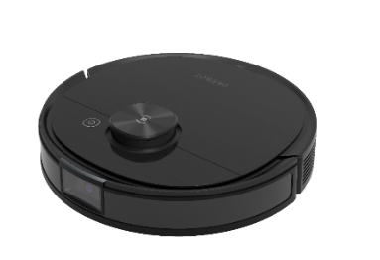 | 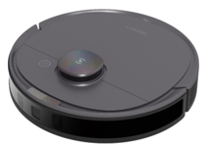 |  | 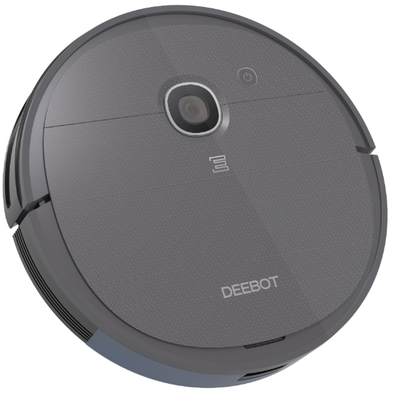
Listing information | SKU | 110-1913-0101 | 110-1921-0301 | 110-1921-1001 | 130-6225-0301 | 130-6225-0603
 | Model No. | DBX11-11EB | DLX11-45EB | DLX11-55EB | DGN22-44EB | DGN22-54EB
 | color | black | white+silvery LOGO(ECOVACS+TMALL) | white+silvery LOGO(ECOVACS+TMALL) | black | black
 | Model Series No. | DBX11 | DLX11 | DLX11 | DGN22 | DGN22
 | Marketing Name | DEEBOT OZMO T8 AIVI | DEEBOT OZMO T8 | DEEBOT OZMO T8+ | DEEBOT U2 | DEEBOT U2 PRO
 | Type of certification | UL+FCC+CEC+IC+DOE+NRCAN+CP65 | UL/FCC/CEC/DOE | UL/FCC/CEC/DOE
 | Brand(Yeedi,Ecovacs,ODM） | Ecovacs | Ecovacs | Ecovacs | Ecovacs | Ecovacs
 | Project ID | 1913 | 1921 | 1921 | ZJ1919 | ZJ1919
 | Country and territories | NA | NA | NA | NA | NA
 | Area(five area) | NA | NA | NA | NA | NA
 | Manufacturer | Ecovacs | Ecovacs | Ecovacs | RC | RC
 | Sales code | B | B | B | B | B
 | Configuration code | 1 | 4 | 5 | 4 | 5
 | CMF code | 1 | 5 | 5 | 4 | 4
 | Spare code | E | E | E | E | E
 | EAN/UPC | 856560007825 | 856560007887 | 856560007894 | 856560007962 | 856560007979
Navigation mode | Navigation Type（DToF/LDS/vslam/Smart Move,/Random） | dToF | dToF | dToF | Smart Move | Smart Move
 | Type of avoid obstacle(AI/TrueDetect 3D) | AI | 3D structured light | 3D structured light | Mechanical impact plate | Mechanical impact plate
 | Processing chip | Cortex-A35 | Cortex-A35 | Cortex-A35 | Cortex-M4 | Cortex-M4
Cleaning function | Cleaning Mode(Auto, Spot, Edge) | Auto, Spot, Area | Auto, Spot, Area | Auto, Spot, Area | Auto, Spot, Edge | Auto, Spot, Edge
 | Vacuum Components | Main Brush | Main Brush | Main Brush | Main Brush | Main Brush
 | Carpet Detection（Y/N) | Y | Y | Y | N | N
 | Auto-Boost Suction（Y/N) | Y | Y | Y | N | N
 | Vacuum Power Adjustment（无、Auto、Manual） | Auto,Manual | Auto,Manual | Auto,Manual | Manual | Manual
 | Vacuum Power | 600Pa /1200Pa/1500Pa | 600Pa /1200Pa/1500Pa | 600Pa /1200Pa/1500Pa | 600Pa /1200Pa/1600Pa | 600Pa /1200Pa/1600Pa
 | Fan Vacuum Power | 1600Pa | 1600Pa | 1600Pa
 | floor CE | Normal：≥90%；Max：≥93% | Normal：≥90%；Max：≥93% | Normal：≥90%；Max：≥93% | 89%/92%/94% | 89%/92%/94%
 | Carpet CE | Max：27% | Max：27% | Max：27% | Main Brush：：26%/27% Anti tangle：29.5%/32.4% | Main Brush：：26%/27% Anti tangle：29.5%/32.4%
 | Dust Bin Capacity | 0.42 | 0.42 | 0.42 | 0.4 | 0.4（OZMO ） 0.8（800mL Dust bin）
 | Dust Bin Filter | Filter Net + Sponge + High Efficiency Filter | Filter Net + Sponge + High Efficiency Filter | Filter Net + Sponge + High Efficiency Filter | Filter Net + Sponge + High Efficiency Filter | Filter Net + Sponge + High Efficiency Filter
 | HEPA Washable（Y/N） | Y | Y | Y | N | N
 | Dust Bin Detection | Y | Y | Y | N | N
 | Side Brush Size（mm） | 128（Outer diameter） | 128（Outer diameter） | 128（Outer diameter） | 130（Outer diameter） | 130（Outer diameter）
 | Floating Main Brush（Y/NA/N） | Y | Y | Y | N | N
 | Main Brush Material（无/软胶桶/毛胶/全毛） | Ground rubber | Ground rubber | Ground rubber | Ground rubber | Ground rubber/Anti tangle
 | Filter Level | F9 | F9 | F9 | G3 | G3
 | Main Brush Intervolution Warning（Y/N） | Y | Y | Y | Y | Y
Mopping function （Micro control water tank ） | Type of sweep and drag | OZMO | OZMO | OZMO | OZMO | OZMO
 | Cleaning Cloth Plate（Y/N） | Y | Y | Y | Y | Y
 | Cleaning Cloth Plate Detection（Y/N） | Y | Y | Y | Y | Y
 | Water Tank Detection（Y/N） | N | N | N | N | N
 | Water Level Adjustment（NA，level 2，level 3） | level 4 | level 4 | level 4 | level 2 | level 2
 | Reservoir Capacity （ml） | 240 | 240 | 240 | 350 | 350
 | Water Runing Time(min) | 120 | 120 | 120 | 130/100 | 130/100
 | Cleaning Cloth Size(cm²) | 196 | 196 | 196 | 272*100 | 272*100
 | Obstacle crossing Ability(mm,cloth) |  |  |  | 12 | 12
 | Disposal Cleanning Cloth Size(cm²) | 202 | 202 | 202 | 272*100 | 272*100
Mopping function （OZMO PRO） | Water Tank Detection（Y/N） | Y | / | / | / | /
 | Water Level Adjustment（NA，level 2，level 3） | level 4 | / | / | / | /
 | Reservoir Capacity （ml） | 180 | / | / | / | /
 | Water shortage alarm（Y/N） | 6 | / | / | / | /
 | Water Runing Time(min) | Y | / | / | / | /
 | Obstacle crossing Ability(mm,cloth) | 100 | / | / | / | /
 | Disposal Cleanning Cloth Size(cm²) | 202 | / | / | / | /
SPEC&Electronics | Size of Robot(mm) | Φ353*93 | Φ353*93 | Φ353*93 | 337*339*79 | 337*339*79
 | Crafts | Molded Plastic+IMD | Molded Plastic+IMD | Molded Plastic+IMD | plastic | plastic
 | Noise Value (dBA ) | ，Normal ：67dB(A) OZMO Pro，Normal ：73 dB(A) ADD : 83 dB(A) | Normal ：67dB(A) Max ：70dB(A) | Normal ：67dB(A) Max ：70dB(A) ADD : 83 dB(A) | 66/71/77 | 66/71/77
 | Working Speed (m/s) | 0.30 | AUTO：0.28m/s； Edge：0.15m/s | AUTO：0.28m/s； Edge：0.15m/s | 0.29 | 0.29
 | Obstacle crossing Ability(mm,no cloth) | 20 | 20 | 20 | 18 | 18
 | Type of batteries | Li-ion | Li-ion | Li-ion | Li-ion | Li-ion
 | Nominal capacity of batter（mAh） | 5200 | 5200 | 5200 | 2600mAh | 3200mAh
 | Rated capacity of battery （mAh） | 4800 | 4800 | 4800 | 2400 | 2900
 | Battery Weight (g) | 376 | 376 | 376 | 190 | 192
 | Number of cells | 8 | 8 | 8 | 4 | 4
 | Working Time(min) | about：175min OZMO Pro：about150min | about：175min | about：175min | 110 | 150
 | Charging Time(h) | 6.5 | 6.5 | 6.5 | 4.5 | 5.5
 | Rated Power of Robot(w) | 40 | 40 | 40 | 26W | 26W
 | Working Voltage of Robot（v） | 14.4 | 14.4 | 14.4 | 14.4 | 14.4
 | Rated Working Parameters（是否External adapter 、V/A、Hz） | USA：100-130V， Eur，Korea，Australia：100-240V， Japan：100V 50-60Hz | USA：100-130V， Eur，Korea，Australia：100-240V， Japan：100V 50-60Hz | 120V～ 50-60Hz | USA：100-130V， Eur，Korea，Australia：100-240V， Japan：100V 50-60Hz | USA：100-130V， Eur，Korea，Australia：100-240V， Japan：100V 50-60Hz
 | Input Voltage of Charging Dock /V | DC 20V | DC 20V | DC 20V | 19 | 19
 | Output Current of Charging Dock/A | DC 1A | DC 1A | DC 1A | 0.6 | 0.6
 | WIFI CMIIT ID | 6188S-UF | 6188S-UF | 6188S-UF | ESP-WR00M-02D | ESP-WR00M-02D
PACKAGE | Weight of Robot (kg) | 3.6 | 3.6 | 3.6 | 2.8 | 2.8
 | Gross Weight (kg) | 5.7 | 5.7 | 11.8 | 4.7 | 5.3
 | Size of Gift Box | 404*415*170 | 404*415*170 | 462*396*458 | 404*136*445 | 404*180*445
 | Gross Weight of Carton Box (Kg) | 6.1 | 6.1 | 12.9 | 5.1 | 5.8
 | Size of Carton Box (mm) | 416*180*427 | 416*180*427 | 476*412*478 | 419*148*462 | 419*192*462
 | Contents | robot*1 charging dock *1, side brushes*4, reservoir*1, cleaning cloth*1 Cloth Plate*1 high efficiency fiter*2, cleaning tool*1, IM package*1, Disposal Cleaning Cloth*5 | robot*1 charging dock *1, side brushes*4, reservoir*1, cleaning cloth*1 Cloth Plate*1 high efficiency fiter*2, cleaning tool*1, IM package*1, Disposal Cleaning Cloth*5 | Robot*1 Auto-Empty Station kit *1(Station*1+Dust Bag*2), Side Brushes*4 Reservoir*1 Cleaning Cloth*1, Disposal Cleaning Cloth*5, Cloth Plate*1, high efficiency fiter*2 IM package*1 cleaning tool*1 | robot*1 charging dock *1, side brushes*4, reservoir*1, cleaning cloth*1 Cloth Plate*1 high efficiency fiter*2, cleaning tool*1, IM package*1 Disposal Cleaning Cloth*5 | robot*1 charging dock *1, side brushes*4, reservoir*1, cleaning cloth*1 high efficiency fiter*2, cleaning tool*1, IM package*1 ， Cloth Plate*1 Disposal Cleaning Cloth*5，Pet Kit*1
 | Gift BOX | 无 | 无 | 无 | 无 | 无

